상품제안서
메모렛 펜OTG U6000 | 상품코드: F01317

 |  |  |  |  |  |  | 02-412-0044 | www.easy1.co.kr
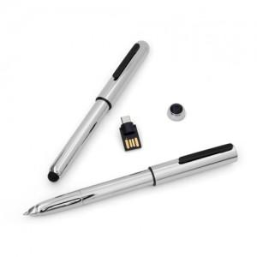

【상세/제작정보】 | ※ 제품특성상 단가 변동이 매우 유동적인 상품으로 주문전 꼭 확인 요청드립니다.

【인쇄/포장옵션】 | 레이저 / 포장지포장

【공급단가】 | 수량 | 100~ | 300~ | 500~ | 1,000~ | 3,000~
*VAT별도 | 8G | 10,220원 | 10,060원 | 9,810원 | 9,570원 | 9,400원
 | 16G | 11,360원 | 11,180원 | 10,900원 | 10,630원 | 10,450원
 | 32G | 13,630원 | 13,410원 | 13,090원 | 12,760원 | 12,540원
 | 64G | 21,590원 | 21,240원 | 20,720원 | 20,200원 | 19,860원

【상품 URL】 | http://www.easy1.co.kr/src/goods_detail.php?gdno=1317

